Estadísticas
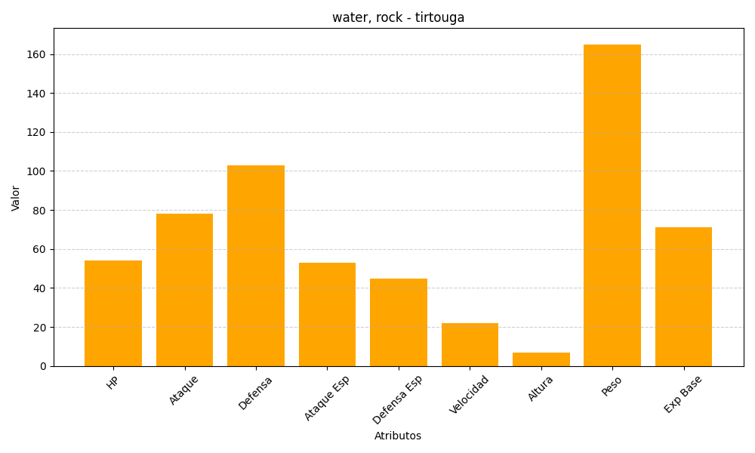
ID | Nombre | Tipo | HP | Ataque | Defensa | Ataque Especial | Defensa Especial | Velocidad | Altura | Peso | Experiencia Base
564 | tirtouga | water, rock | 54 | 78 | 103 | 53 | 45 | 22 | 7 | 165 | 71

